様式2ー２（作業カリキュラム）
訓練科目・カリキュラム
（作業実務コース用）
 |  |  | 訓練実施施設名 |  | ○○○○○

訓練科名 | 料理技術と接客・コミュニケーション習得科
訓練実施月 （訓練開始可能月に○） |  | ５， ６， ７， ８， ９， １０， １１， １２， １， ２， ３(月）
訓練時間 | 5 時間／日
訓練日数 | 20 日／月
訓練期間 | 1か月 ・ 2か月 ・ 3か月
総訓練時間 | 200 |  |  |  |  | 時間
訓 練 時 間 | １０時００分 ～ １６時００分 (休憩時間 ６０分）
訓練休日 | 土 ・ 日 ・ 祝日 その他（ ）
訓練目標 (具体的に) | ○料理技術及び接客・コミュニケーション能力の習得 ○ビジネスマナー等を習得し、企業人としてのコミュニケーションスキルを身につける。
具体的な訓練内容を記入してください
訓練内容 (訓練項目） | 例１ 調理（包丁の持ち方、切り方等） 例２ 清掃作業（作業場の床掃除等） 例３ ビジネスマナーの習得
 | ＊主な使用器具等（ 包丁・モップ・ほうき ）
就職を見込め る職種・職務 | 飲食店
訓練可能な 障害 | 身体 【 視覚 聴覚 肢体不自由 上肢 下肢 （ 車いす） 内部 】
 | 知的 精神 発達 その他（高次脳機能障害、難病等）
 | 上記の障害に対する備考 |  | 聴覚障害は軽度の方
 | 1回の訓練での同時実施可能人数 |  |  | 3名

様式2ー３（デュアルカリキュラム）
訓練科目・カリキュラム
（デュアルシステムコース用）
 |  |  |  | 訓練実施施設名 |  | 株式会社○○○○

訓練科名 |  | ＩＴ実務研修科等
定員 |  | ５人 | 最低開講人数 |  | ２人 | 訓練期間 |  | ４か月間
訓練時間（１日） |  |  | ： ～ ： （１単位時間 分 休憩 分 単位時間）
訓練期間 |  | 開始月 （開始月は◎） |  | ５， ６， ７， ８， ９， １０， １１， １２， １ (月）
 |  | 職業能力付与講習 |  | 2 | 日間 | ※（１～４日間の中で設定）
 |  | 集合訓練（座学等） |  | 3 | か月 | ※（１～３か月の中で設定）
 |  | 職場実習 |  | 1 | か月 | ※（１～３か月の中で設定 2か月以上の場合は下記に理由を記載）

訓練時間 （１日） |  | 職業能力付与講習 |  | １０：００～１３：００ （１単位時間 ５０分 休憩６０分 ３単位時間）
 |  | 集合訓練（座学等） |  | １０：００～１６：００ （１単位時間 ５０分 休憩６０分 ６単位時間）
 |  | 職場実習 |  | ※職場実習訓練実施概要に記入
訓練目標 (具体的に) |  | ○××や××（××はソフト名）などを業務で確実に使いこなすＰＣ操作能力を身につける。 ○ビジネスマナー等を習得し、企業人としてのコミュニケーションスキルを身につける。
仕上り像 |  | ビジネスの流れや目的を理解し、指示を受けた事務処理に関して、パソコンを活用して文書作成や集計処理の作成が可能になる。
就職を見込め る職種・職務 |  | 事務関連職
訓練可能な 障害 |  | 身体 【 視覚 聴覚 肢体不自由 上肢 下肢（ 車いす） 内部 】
 |  | 知的 精神 発達 その他（高次脳機能障害、難病等）
 |  | 上記の障害に対する備考 |  | 視覚障害者と聴覚障害者の同時受け入れは難しい
訓練の内容 |  | 科目 |  | 科目の内容 |  |  |  |  | 時間
 | 職業能力付与講習 | ビジネスマナー |  | あいさつ、マナー |  |  |  |  | 3
 |  |  |  | 接遇、電話対応 |  |  |  |  | 3

 |  | 職業能力付与講習計 |  |  |  |  |  |  | 6
 | 集合訓練（座学等） | ワード初級 |  | 文書作成、文書構成、作図 |  |  |  |  | 20
 |  | エクセル初級 |  | 入力・表計算、関数、データベース |  |  |  |  | 20
 |  | パワーポイント |  | プレゼンテーション |  |  |  |  | 20
 |  | 電子メール |  | 送受信及び設定について |  |  |  |  | 10
 |  | インターネット |  | 情報収集と活用 |  |  |  |  | 20

 |  | （月当たり標準100時間 最低80時間） 集合訓練（在学等）計 |  |  |  |  |  |  | 90
 | 職場実習 | データ入力 |  | 入力業務 |  |  |  |  | 75

 |  | （月当たり標準100時間 最低60時間） 職場実習計 |  |  |  |  |  |  | 75
 | 訓練時間合計 |  |  |  |  |  |  |  | 171
職場実習訓練実施概要

訓練実施施設 | 施設名 | 株式会社○○ ○○営業所
 | 所在地 | 〒
 | TEL | ０４３－〇〇〇－〇〇〇〇 |  |  | e-mail | 〇〇＠〇〇．Jp
 | 最寄駅 | 〇〇〇 |  |  | 駅 | （バス停）
 | 最寄駅からの 距離・所要時間 |  |  | 1 | ｋｍ | 300 | ｍ | 20 | 分
 | 訓練 内容 (訓練 項目) | 施設周辺の枯葉集め、施設内のモップ掛け、品出し等
 |  | ＊主な使用器具等（ ほうき、ちり取り、モップ、雑巾等 ）
 | 訓練時間 | 〇 時 〇 分 ～ 〇 時 〇 分 (休憩時間 ６０ 分） |  |  |  | 訓練休日 | 土 ・ 日 ・ 祝日 その他（ ）
 | 訓練時間 訓練日数 |  | 〇 | 時間／日 | 〇 | 日／月 | 総訓練 時間 | 〇〇 | 時間
訓練実施施設 | 施設名
職場実習の訓練実施施設を記入。
複数の訓練実施箇所がある場合は、全て記入する。
 | 所在地 | 〒
 | TEL |  |  |  |  | FAX
 | 最寄駅 |  |  |  | 駅 | （バス停）
 | 最寄駅からの 距離・所要時間 |  |  |  | ｋｍ |  | ｍ |  | 分
 | 訓練 内容 (訓練 項目)
 |  | ＊主な使用器具等（ ）
 | 訓練時間 | 時 分 ～ 時 分 (休憩時間 分） |  |  |  | 訓練休日 | 土 ・ 日 ・ 祝日 その他（ ）
 | 訓練時間 訓練日数 |  |  | 時間／日 |  | 日／月 | 総訓練 時間 |  | 時間
訓練実施施設 | 施設名
 | 所在地 | 〒
 | TEL |  |  |  | e-mail
 | 最寄駅 |  |  |  | 駅 | （バス停）
 | 最寄駅からの 距離・所要時間 |  |  |  | ｋｍ |  | ｍ |  | 分
 | 訓練 内容 (訓練 項目)
 |  | ＊主な使用器具等（ ）
 | 訓練時間 | 時 分 ～ 時 分 (休憩時間 分） |  |  |  | 訓練休日 | 土 ・ 日 ・ 祝日 その他（ ）
 | 訓練時間 訓練日数 |  |  | 時間／日 |  | 日／月 | 総訓練 時間 |  | 時間

様式３添付書類A写真
画像を添付して下さい。

訓練場所 | 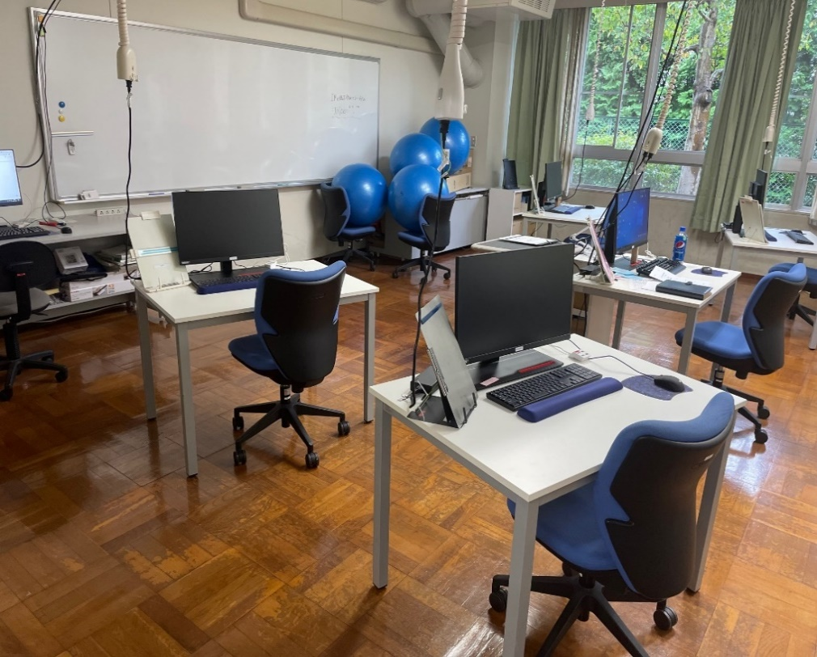 画像を貼り付け

面談場所 | 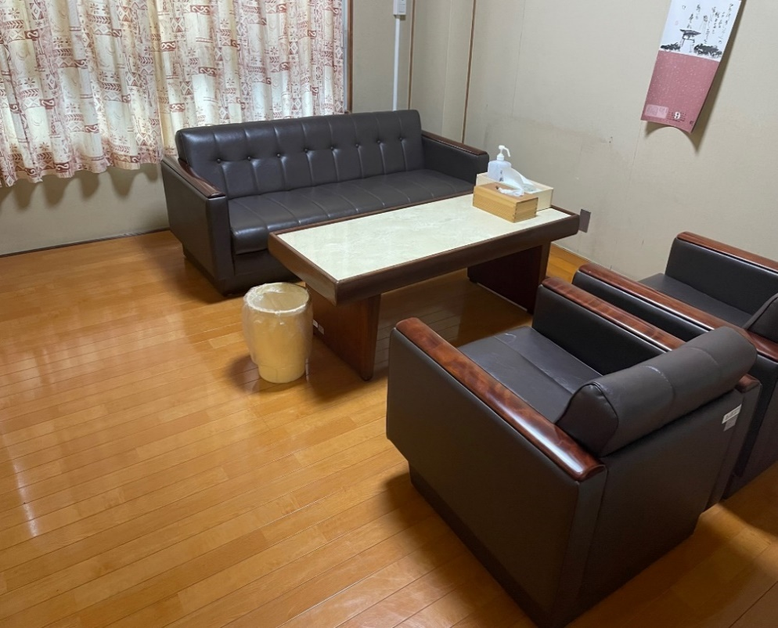 画像を貼り付け

登記簿のデータについては別途添付すること。

様式４-1（訓練日程）
訓 練 日 程 表 |  |  |  |  |  |  |  |  |  |  |  |  |  |  |  | 訓練実施施設名： |  |  |  |  |  | ○○株式会社
訓練科名： |  |  | 介護技能習得科 |  |  |  |  |  |  |  |  |  |  |  |  |  |  | 訓練期間： |  | 5月２日～7月２９日【3ヶ月】 |  |  |  |  |  |  |  |  | 総訓練時間： |  |  | 270

当該開講コースの期日を記入
開講式は訓練設定なし
対象の訓練科名を記入
５ 月 | 日 | 1 | 2 | 3 | 4 | 5 | 6 | 7 | 8 | 9 | 10 | 11 | 12 | 13 | 14 | 15 | 16 | 17 | 18 | 19 | 20 | 21 | 22 | 23 | 24 | 25 | 26 | 27 | 28 | 29 | 30 | 31 | 5 月 合 計
 | 曜 | 日 | 月 | 火 | 水 | 木 | 金 | 土 | 日 | 月 | 火 | 水 | 木 | 金 | 土 | 日 | 月 | 火 | 水 | 木 | 金 | 土 | 日 | 月 | 火 | 水 | 木 | 金 | 土 | 日 | 月 | 火
 | 訓 練 内 容 |  | 開講式 |  |  |  | 介護初級講座１ | 介護初級講座２ |  |  | 介護初級講座３ | 職業能力付与講座 | 職業能力付与講座 | 介護初級講座４ |  |  |  | 介護中級講座１ | 介護中級講座２ | 介護中級講座３ | 介護中級講座４ |  |  |  |  | 介護上級講座１ | 介護上級講座２ | 国家試験問題 |  |  | 国家試験問題 | 国家試験問題
訓練内容の概要を記入する
 | 時 数 |  | 0 |  |  |  | 6 | 6 |  |  | 6 | 6 | 6 | 6 |  |  |  | 7 | 7 | 7 | 7 |  |  |  |  | 6 | 6 | 6 |  |  | 6 | 6 | 94

標準：100時間／月
職業能力付与講座４日以内
集合訓練下限８０時間／月
職場実習下限６０時間／月
６ 月 | 日 | 1 | 2 | 3 | 4 | 5 | 6 | 7 | 8 | 9 | 10 | 11 | 12 | 13 | 14 | 15 | 16 | 17 | 18 | 19 | 20 | 21 | 22 | 23 | 24 | 25 | 26 | 27 | 28 | 29 | 30 |  | 6 月 合 計
 | 曜 | 水 | 木 | 金 | 土 | 日 | 月 | 火 | 水 | 木 | 金 | 土 | 日 | 月 | 火 | 水 | 木 | 金 | 土 | 日 | 月 | 火 | 水 | 木 | 金 | 土 | 日 | 月 | 火 | 水 | 木
 | 訓 練 内 容 | 介護実技基礎１ | 介護実技基礎２ | 介護実技基礎３ |  |  |  | 介護実技基礎４ | 介護実技基礎５ | 介護実技基礎６ | 介護実技基礎７ |  |  |  | 中間テスト | 中間テスト | 介護実技応用１ | 介護実技応用２ |  |  |  | 介護実技応用３ | 介護実技応用４ | 介護実技応用５ | 介護実技応用６ |  |  |  | 総合テスト | 総合テスト | 総合テスト
 | 時 数 | 5 | 5 | 5 |  |  |  | 5 | 5 | 5 | 5 |  |  |  | 5 | 5 | 5 | 5 |  |  |  | 5 | 5 | 5 | 5 |  |  |  | 5 | 5 | 5 |  | 90

閉講式は訓練設定なし
全ての月の総訓練時間の合計を記入
７ 月 | 日 | 1 | 2 | 3 | 4 | 5 | 6 | 7 | 8 | 9 | 10 | 11 | 12 | 13 | 14 | 15 | 16 | 17 | 18 | 19 | 20 | 21 | 22 | 23 | 24 | 25 | 26 | 27 | 28 | 29 | 30 | 31 | 7 月 合 計
 | 曜 | 金 | 土 | 日 | 月 | 火 | 水 | 木 | 金 | 土 | 日 | 月 | 火 | 水 | 木 | 金 | 土 | 日 | 月 | 火 | 水 | 木 | 金 | 土 | 日 | 月 | 火 | 水 | 木 | 金 | 土 | 日
 | 訓 練 内 容 | 職場実習 |  |  |  | 職場実習 | 職場実習 | 職場実習 | 職場実習 |  |  |  | 職場実習 | 職場実習 | 職場実習 | 職場実習 |  |  |  | 職場実習 | 職場実習 | 職場実習 | 職場実習 |  |  |  | 職場実習 | 職場実習 | 職場実習 | 閉講式
 | 時 数 | 5 |  |  |  | 5 | 6 | 6 | 5 |  |  |  | 5 | 6 | 6 | 5 |  |  |  | 5 | 6 | 6 | 5 |  |  |  | 5 | 5 | 5 | 0 |  |  | 86

様式４ー２（デュアル訓練日程）
委託訓練日程表（デュアルシステムコース職場実習 ）

実施施設名（株式会社○○○○ ○○営業所） |  |  | 受講者氏名：（ ○○ ○○ ）

訓練期間：５月２日（月）～７月２９日（金）【３か月】
訓練時間 ： 9時00分～16時00分（休憩時間1時間）
（７）月分
日 | 曜日 | 訓 練 内 容 | 訓練時間 | 【注意】
1 | 金 | 施設内清掃 | 5 | （１）訓練が月の途中から始まる場合、訓練機関の設定にご注意ください。（例）６月１３日開始の訓練の場合 ・１ヶ月訓練→７月１２日まで ・２ヶ月訓練→８月１２日まで ・３ヶ月訓練→９月１２日まで （２）１回の訓練が２ヶ月以上にわたる場合は、月ごとに１枚の用紙を使用してください。 （例）６月１３日～７月１２日の１ヶ月訓練の場合 ・６月１３日～６月３０日で１枚 ・７月 １日～７月１２日で１枚 計２枚の用紙を使用 （３）１ヶ月の訓練時間は各コースとも標準１００時間です。 （４）開講式と閉講式に要した時間は訓練時間から除いてください。 （５）雇用保険受給中の訓練生は開講式と閉講式の日に公共職業安定所へ手続きに行きますのでご配慮ください。
2 | 土
3 | 日
4 | 月
5 | 火 | 施設内清掃 | 5
6 | 水 | 施設内清掃 | 6
7 | 木 | 施設内清掃 | 6
8 | 金 | 施設内清掃 | 5
9 | 土
10 | 日
11 | 月
12 | 火 | 施設外清掃 | 5
13 | 水 | 施設外清掃 | 6
14 | 木 | 施設外清掃 | 6
15 | 金 | 施設外清掃 | 5
16 | 土
17 | 日
18 | 月
19 | 火 | 施設内清掃 | 5
20 | 水 | 施設内清掃 | 6
21 | 木 | 施設内清掃 | 6
22 | 金 | 施設内清掃 | 5
23 | 土
24 | 日
25 | 月
26 | 火 | 施設内清掃 | 5
27 | 水 | 施設内清掃 | 5
デュアルシステムコース【職場実習】の月あたりの総訓練時間は、標準：100時間／月・最低：60時間／月
28 | 木 | 施設内清掃 | 5
29 | 金 | 閉講式
30 | 土
31 | 日
 |  | 計 | 86

